Page de garde
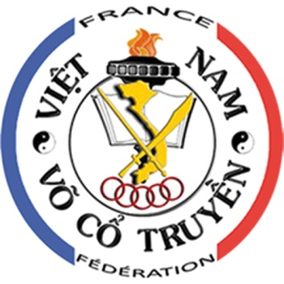
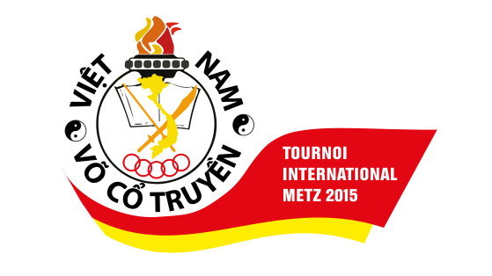

TOURNOI INTERNATIONAL

 | Organisateur | Fédération de Vo Co Truyen Vietnam France

 | Date de la compétition | Samedi 9 Mai (Technique)
 |  | Dimanche 10 Mai (Combat)

 | Date limite d'inscription | Mercredi 8 Avril 2015

 | Contact | mtambi@neuf.fr

 | Adresse du lieu de compétition | Complexe Sportif St Symphorien 4B Boulevard St Symphorien 57050 Longeville-Lès-Metz

